Amazon Comprehend - Hands On
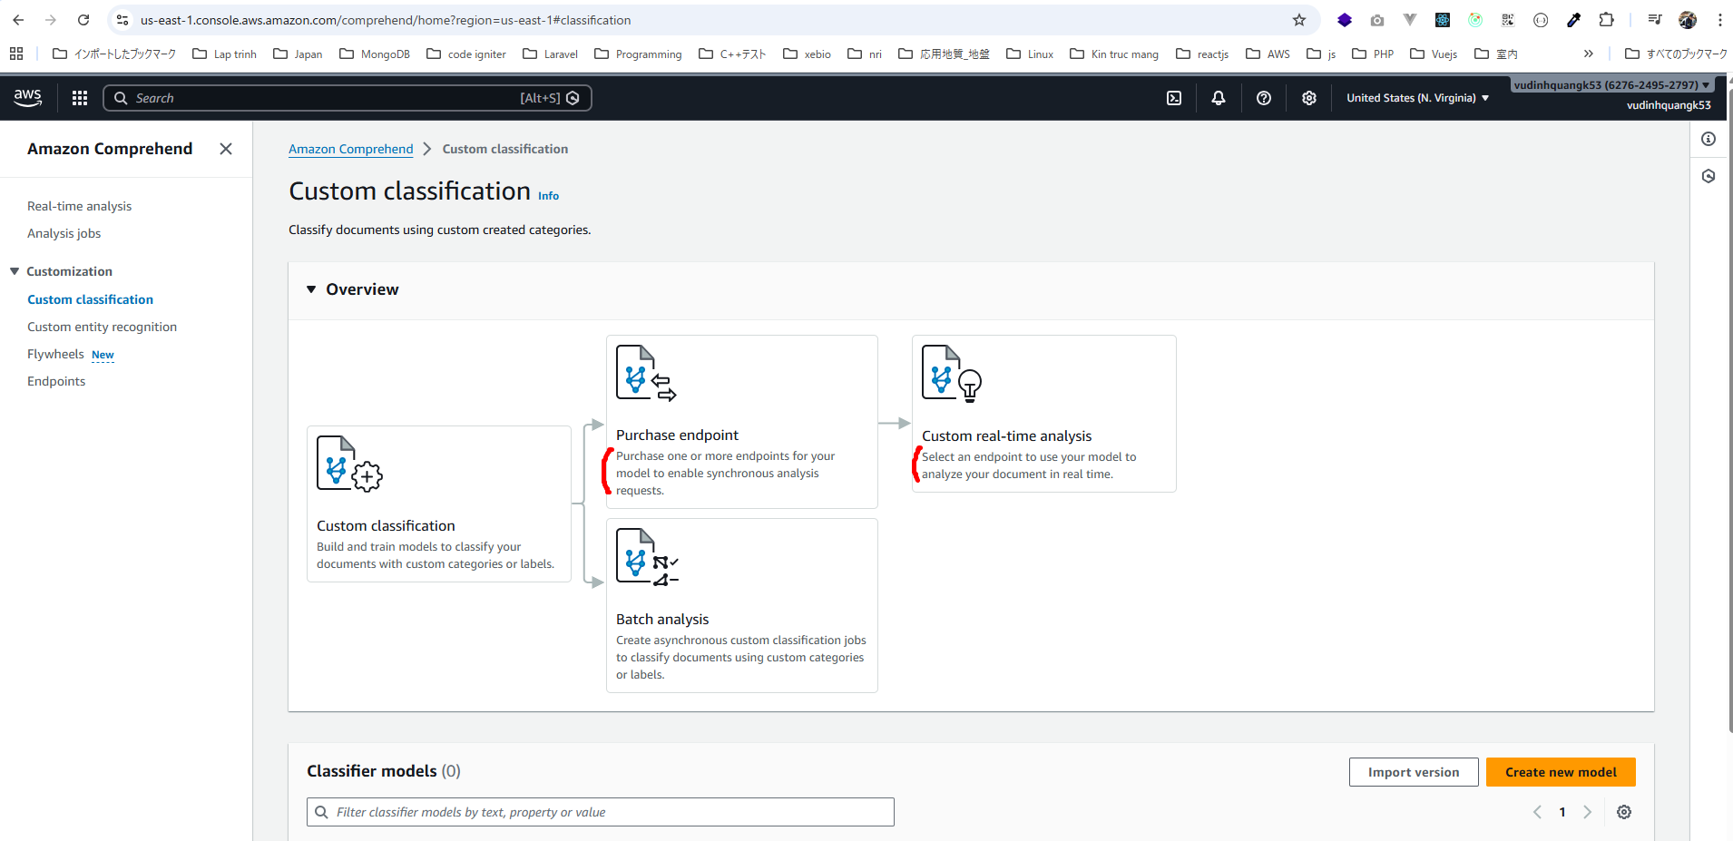
Amazon Comprehend - Hands On

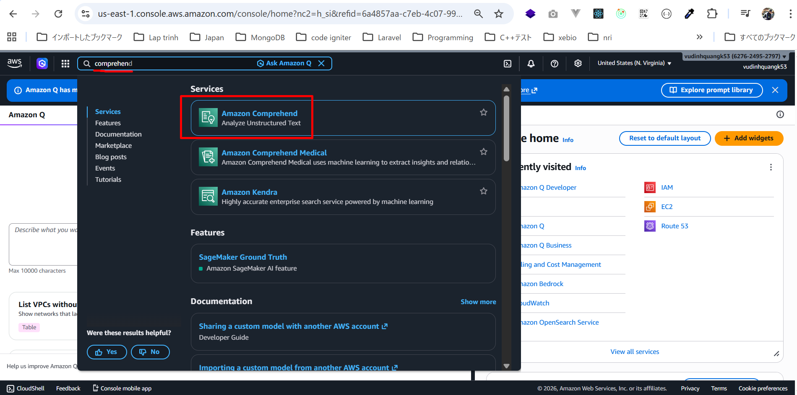

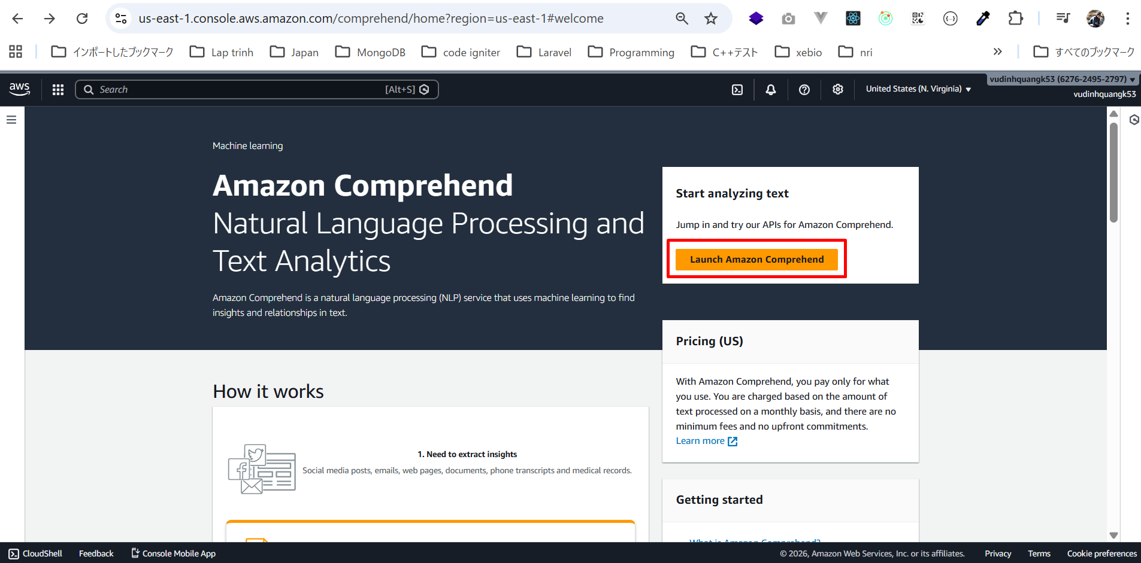

Nội dung text ban đầu có như sau
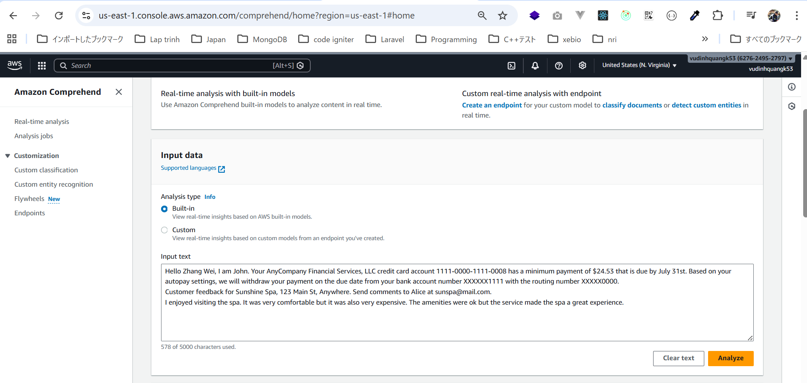

Bỏ đi 2 dòng cuối
Customer feedback for Sunshine Spa, 123 Main St, Anywhere. Send comments to Alice at sunspa@mail.com.
I enjoyed visiting the spa. It was very comfortable but it was also very expensive. The amenities were ok but the service made the spa a great experience.
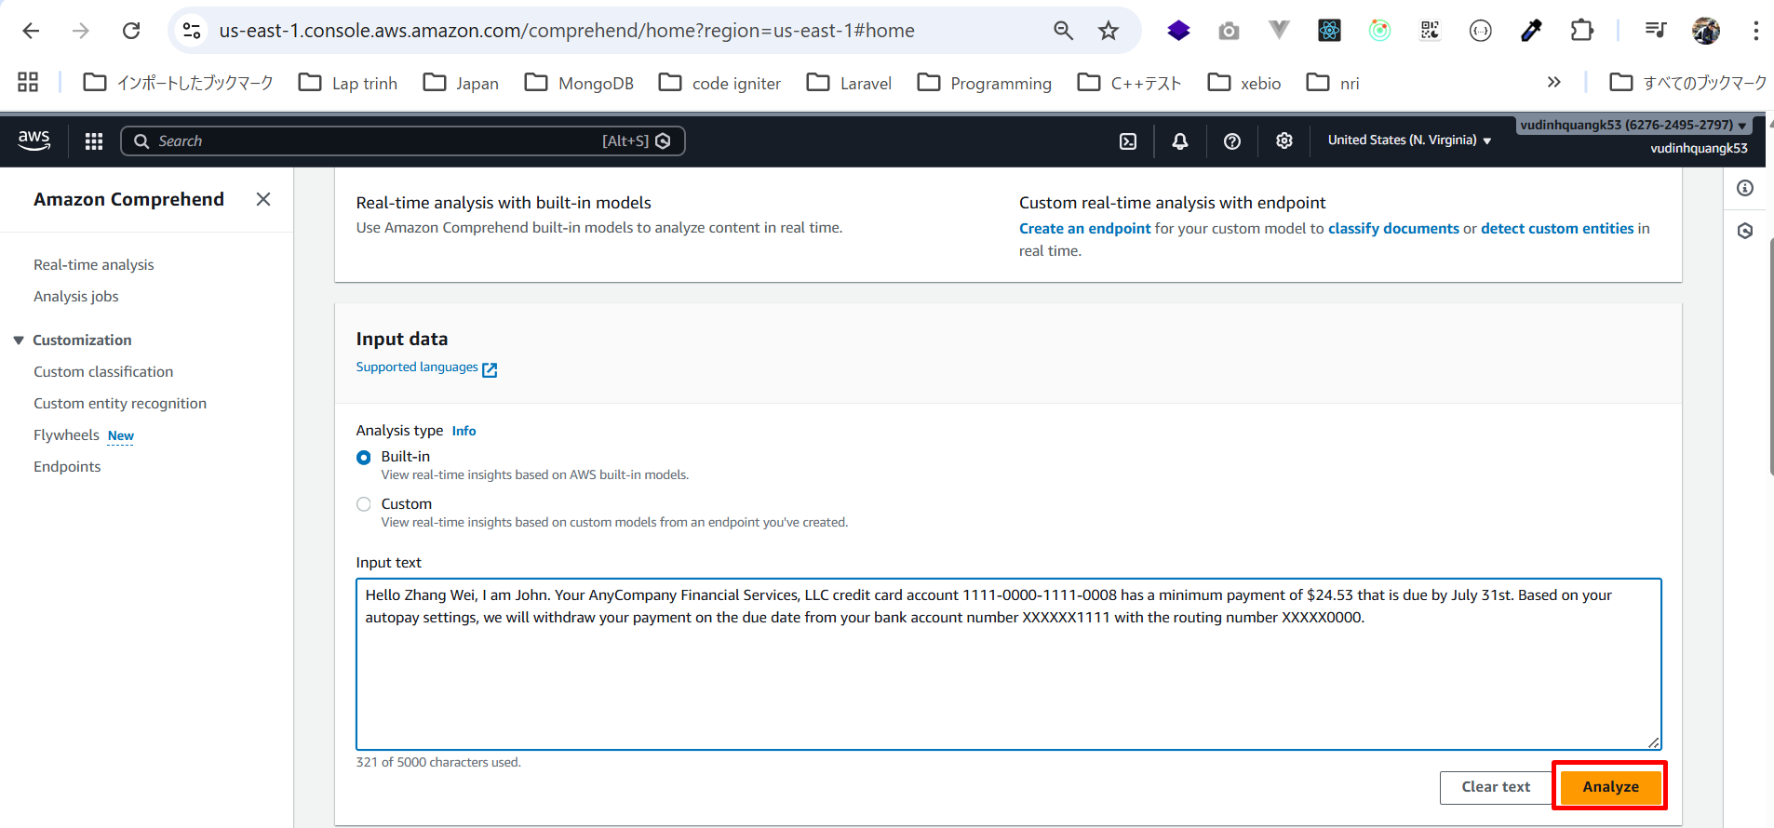

1. Entity Extraction (Trích xuất thực thể)
Ban đầu, dữ liệu văn bản là dữ liệu phi cấu trúc (unstructured data).
Sau khi xử lý bằng Comprehend, nó trở thành dữ liệu có cấu trúc (structured).

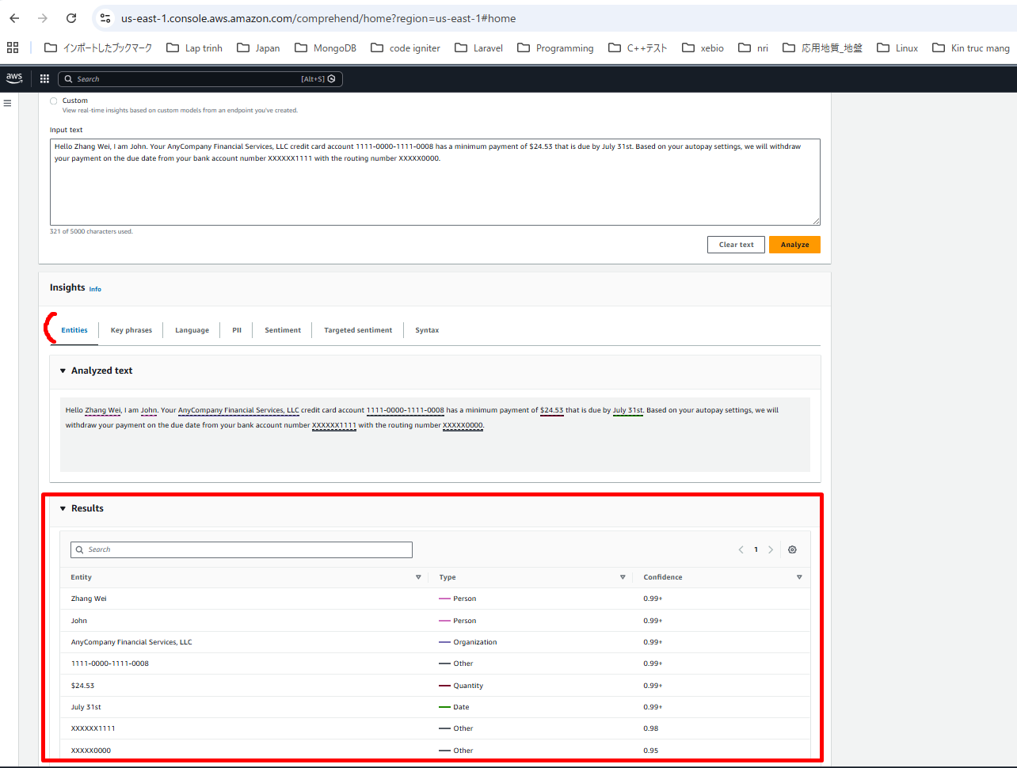

2.Key Phrases (Cụm từ quan trọng)
Comprehend có thể trích xuất các cụm từ quan trọng nhất trong văn bản.
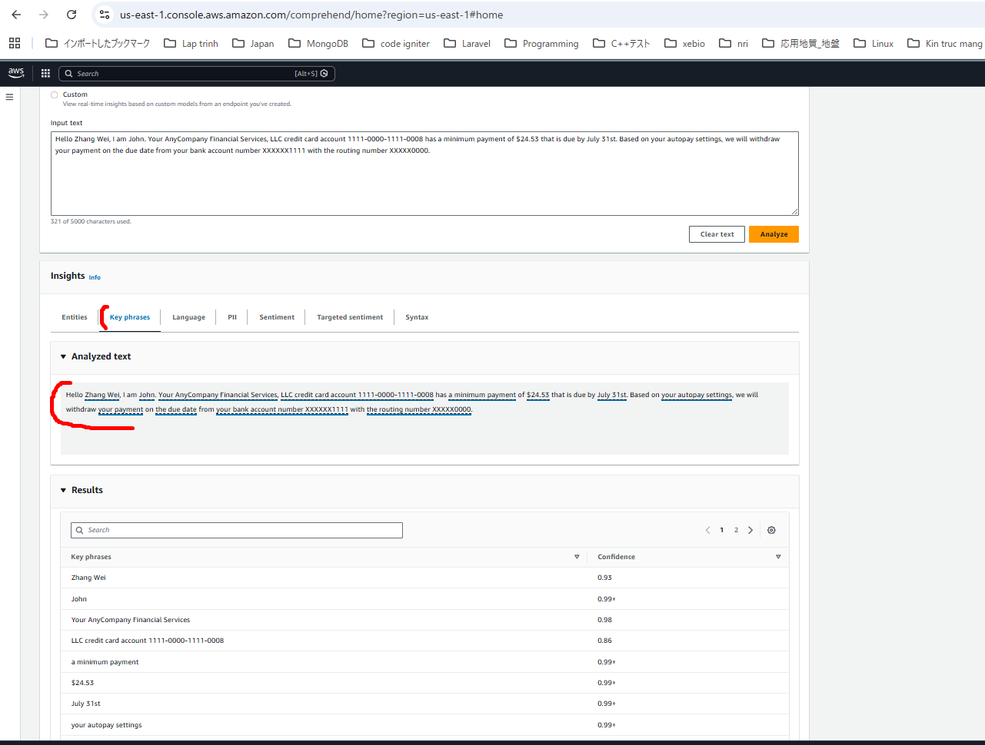

3.Language Detection (Phát hiện ngôn ngữ)
Dịch vụ có thể xác định ngôn ngữ của văn bản.
Ví dụ: xác suất 99% là tiếng Anh — và đúng là tiếng Anh.
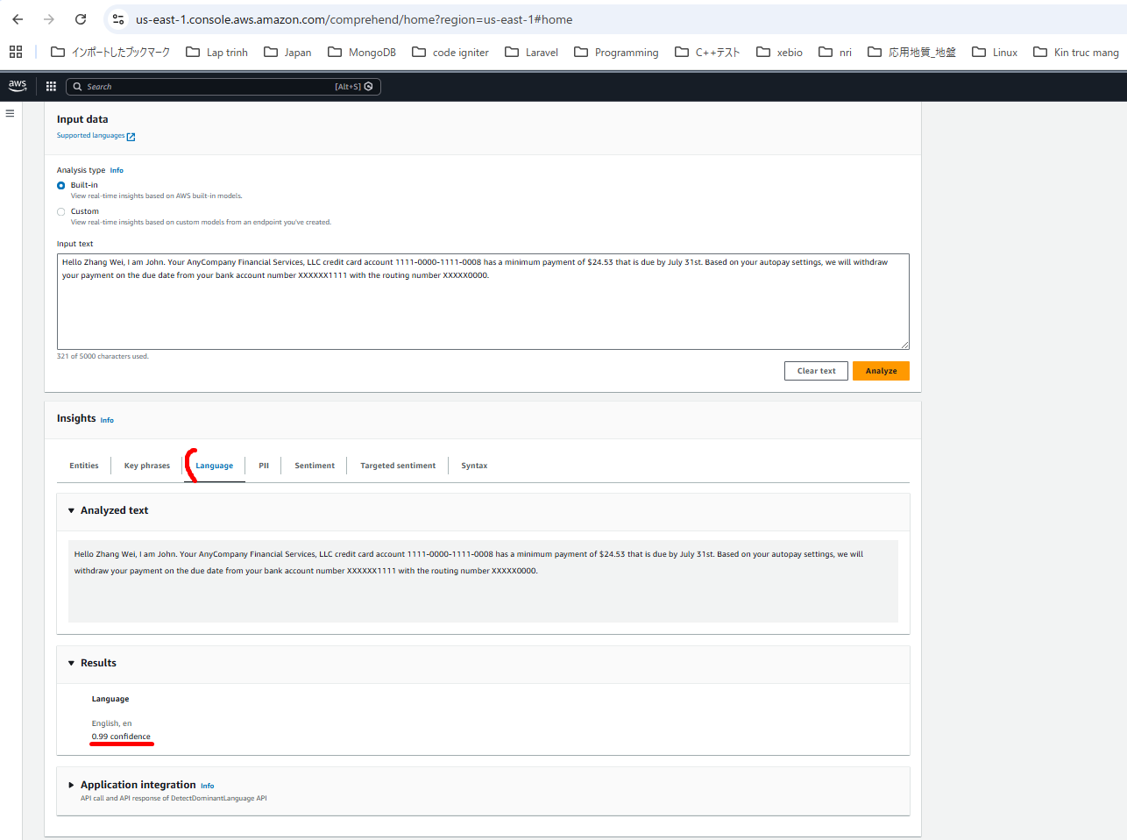

4.PII Detection (Phát hiện thông tin nhận dạng cá nhân)
Comprehend có thể tự động phát hiện:
Tên người
Số tài khoản thẻ tín dụng
Ngày đến hạn thanh toán
Số tài khoản ngân hàng
Routing number
Tất cả những thông tin này được xem là PII và được phát hiện tự động.
Tính năng này rất hữu ích nếu cần xử lý dữ liệu hàng loạt (batch processing) và muốn phát hiện dữ liệu nhạy cảm.
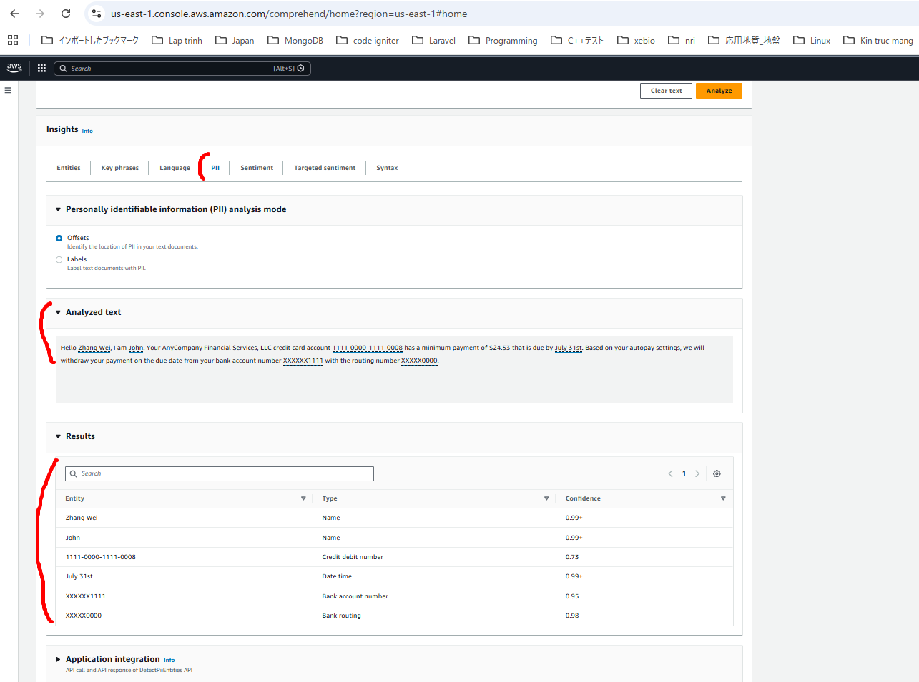

5.Sentiment Analysis (Phân tích cảm xúc)
Tính năng này giúp xác định “giọng điệu” của văn bản.
・Trong ví dụ này:
・Kết quả là Neutral với độ tin cậy 99%
Không tích cực, không tiêu cực
Vì đây chỉ là một thông báo thông tin, nên được phân loại là trung tính.
Phân tích cảm xúc rất hữu ích khi:
・Xây dựng ứng dụng chăm sóc khách hàng
・Đánh giá chất lượng tương tác giữa nhân viên hỗ trợ và khách hàng
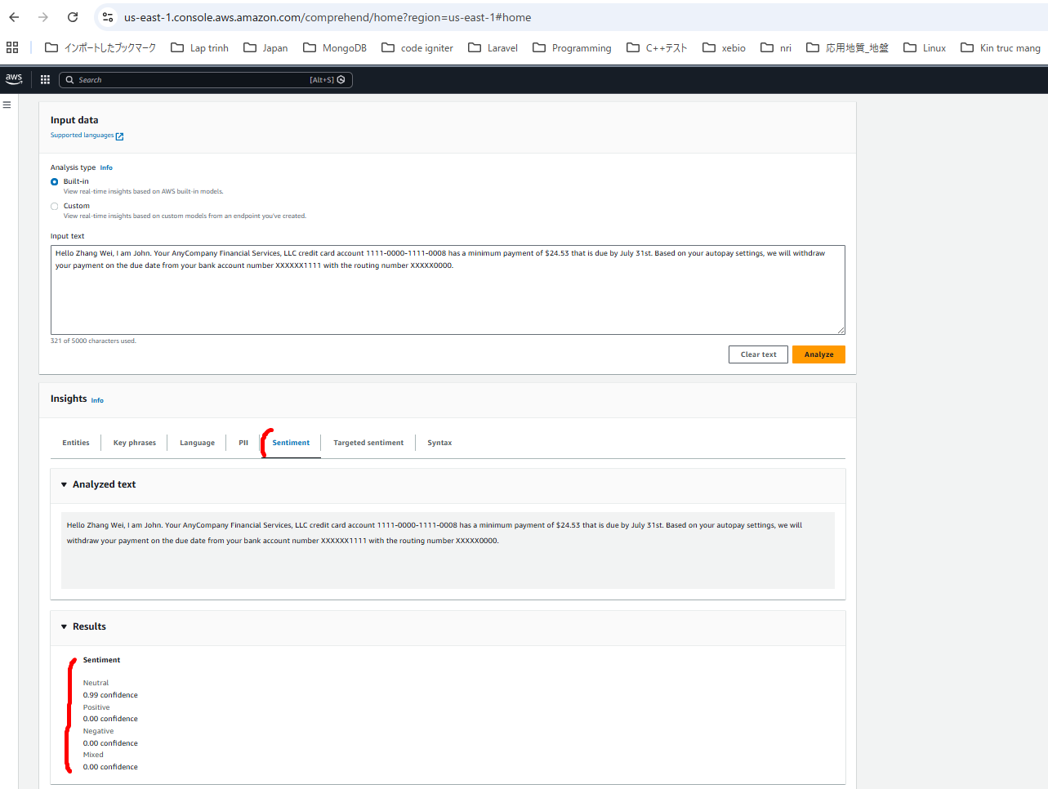

6.Targeted Sentiment & Syntax
Targeted sentiment: phân tích cách cảm xúc được hình thành trong câu
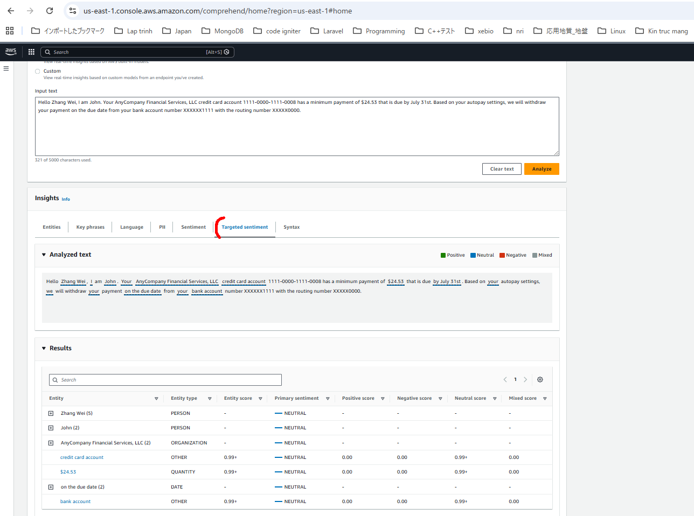

7.Syntax
phân tích cấu trúc ngữ pháp (noun, proper noun, punctuation, v.v.)
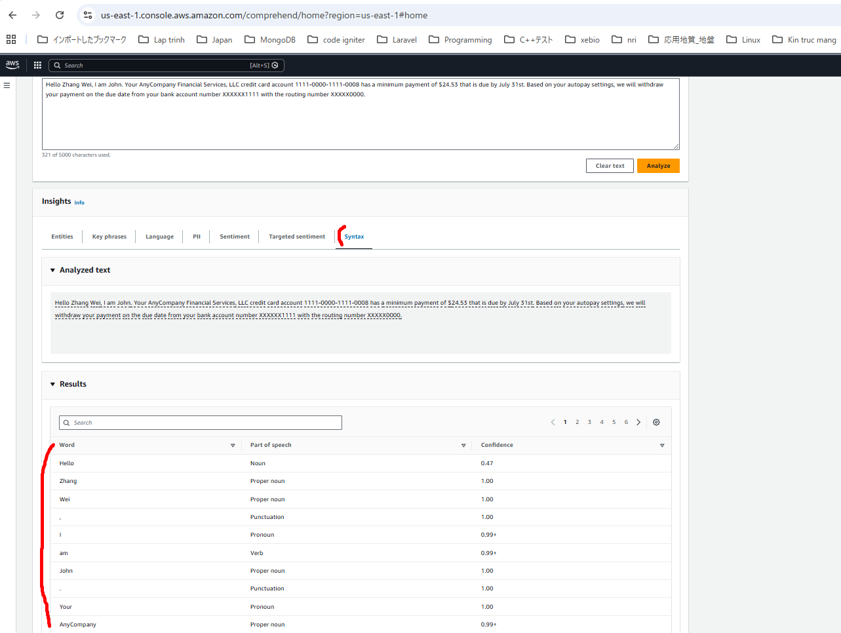

Phân tích hàng loạt (Analysis Jobs)
・Phân tích nhiều dữ liệu cùng lúc từ Amazon S3
・Chạy batch processing

Custom Classification (Phân loại tùy chỉnh)
Có thể tạo các danh mục riêng và yêu cầu Comprehend phân loại văn bản theo các danh mục đó.
Ví dụ trong dịch vụ hỗ trợ khách hàng:
・Billing issue
・Product support
・Feature request
・Account problem
tạo các category này, và Comprehend sẽ tự động phân loại email đến.
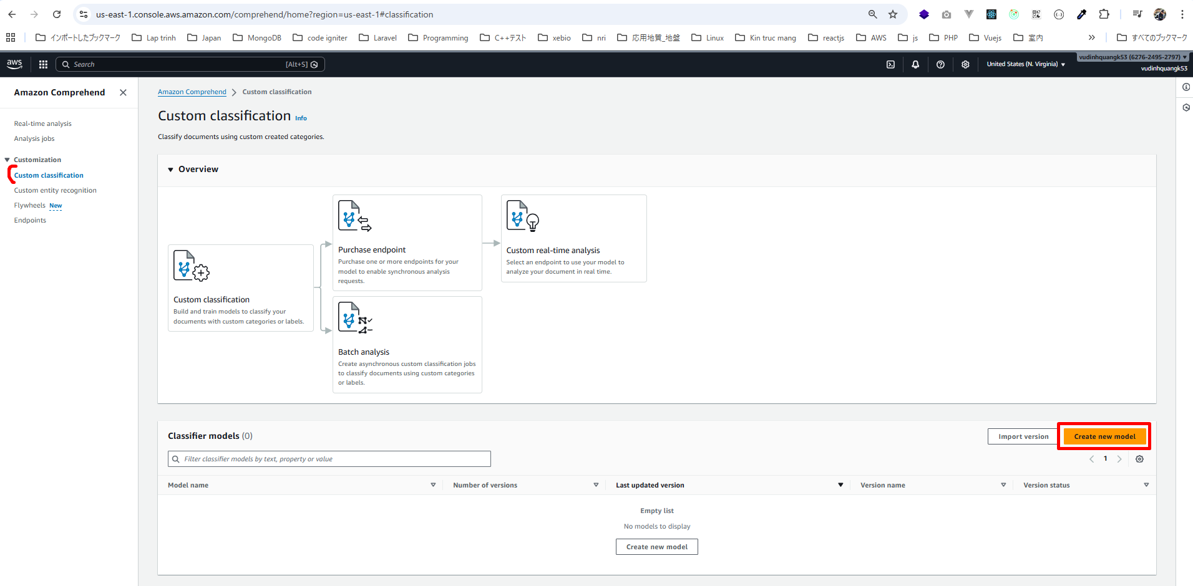

Cách huấn luyện Custom Classification
1.Tạo một model mới
2.Cung cấp training data
Ví dụ:
・Văn bản A → Comedy
・Văn bản B → Comedy
・Văn bản C → Drama
Trong thực tế doanh nghiệp:
・Cung cấp ít nhất 10 email cho mỗi loại (ví dụ: billing issues)
・Tạo file CSV huấn luyện
・Upload lên Amazon S3
Càng nhiều dữ liệu huấn luyện thì kết quả càng tốt.
Sau khi huấn luyện xong:
Comprehend sẽ có thể phân loại dữ liệu mới cho mình
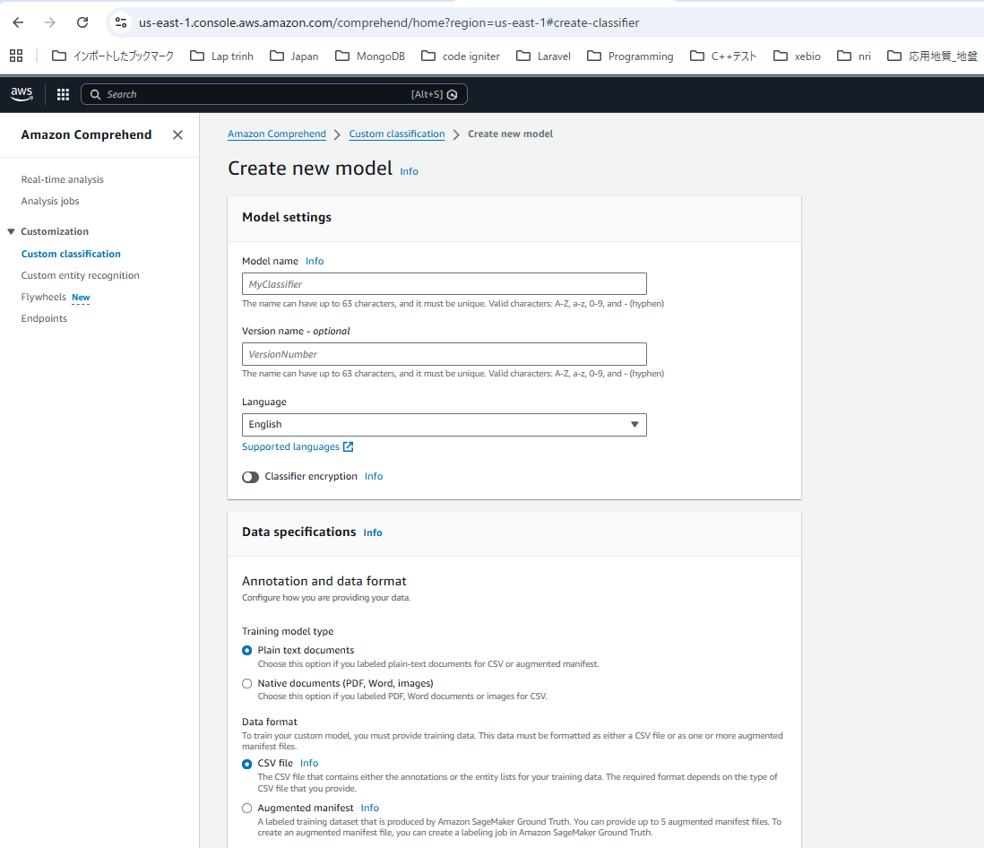

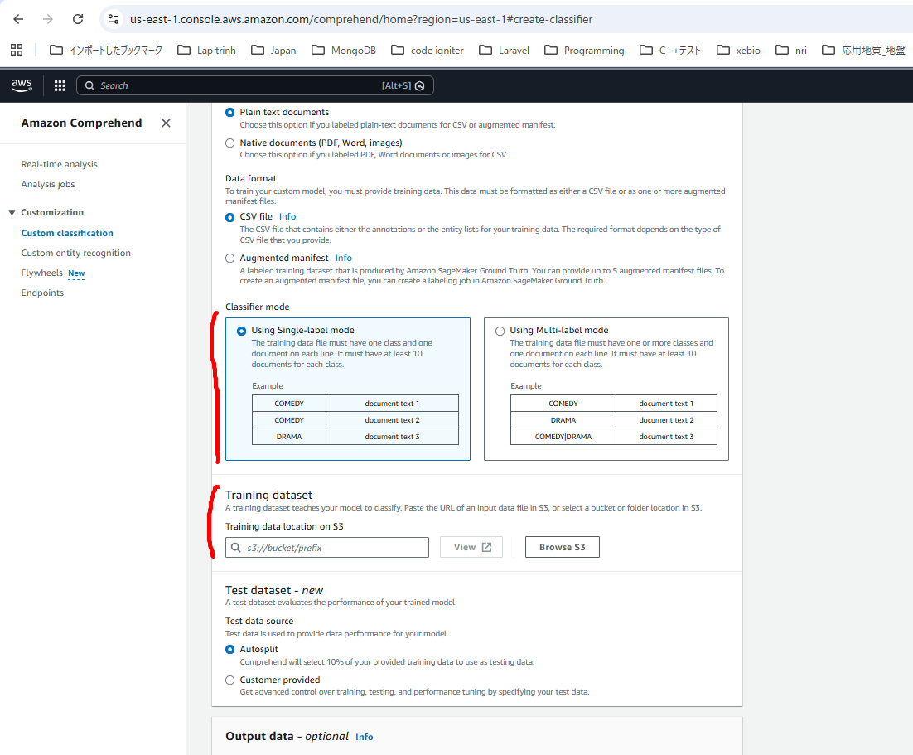

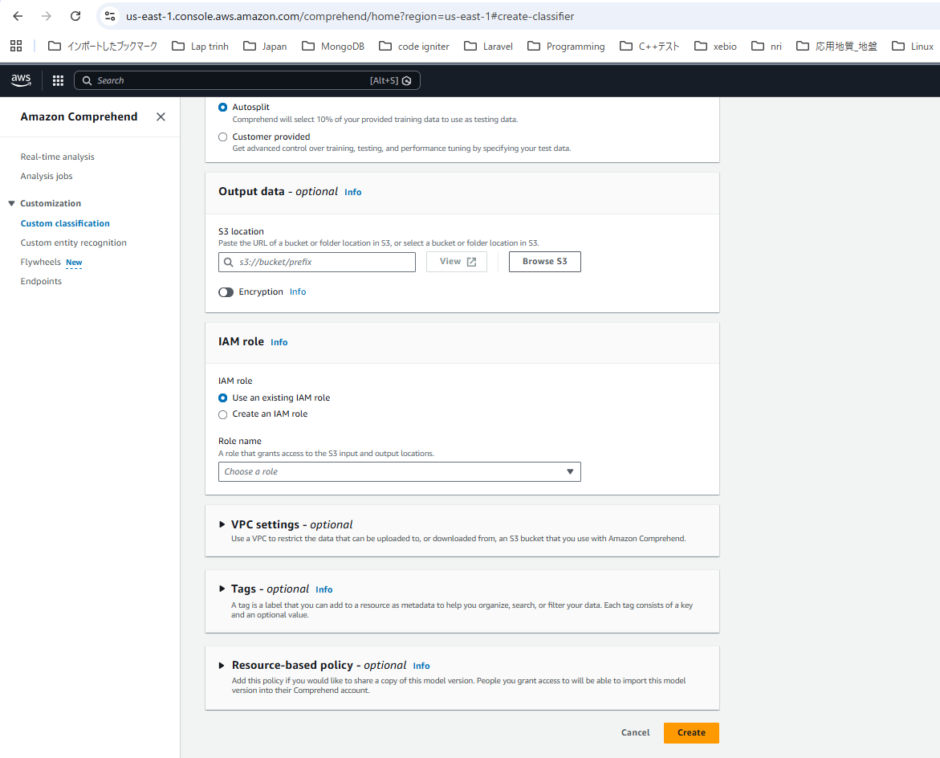

Custom Endpoint
Sau khi xây dựng classifier, bạn cần mua (provision) một custom endpoint.
Endpoint này cho phép:
・Thực hiện phân tích real-time
・Gửi request để phân loại tài liệu ngay lập tức
Điều này rất hữu ích trong:
・Hệ thống chăm sóc khách hàng
・Bất kỳ ứng dụng nào cần phân loại văn bản theo thời gian thực

